Sheet1
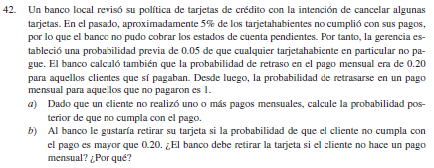
Pg 183
 |  |  |  | B
 |  |  | Clientes | retraso
 | A | No paga | 0.05 | 1
 |  | si paga | 0.95 | 0.2

 |  | a) | P( A | B ) |  | = | 0.20833333333

 |  | b) sí porque la probabilidad es de 0.208333, lo cual es mayor a 0.20

